Sayfa1
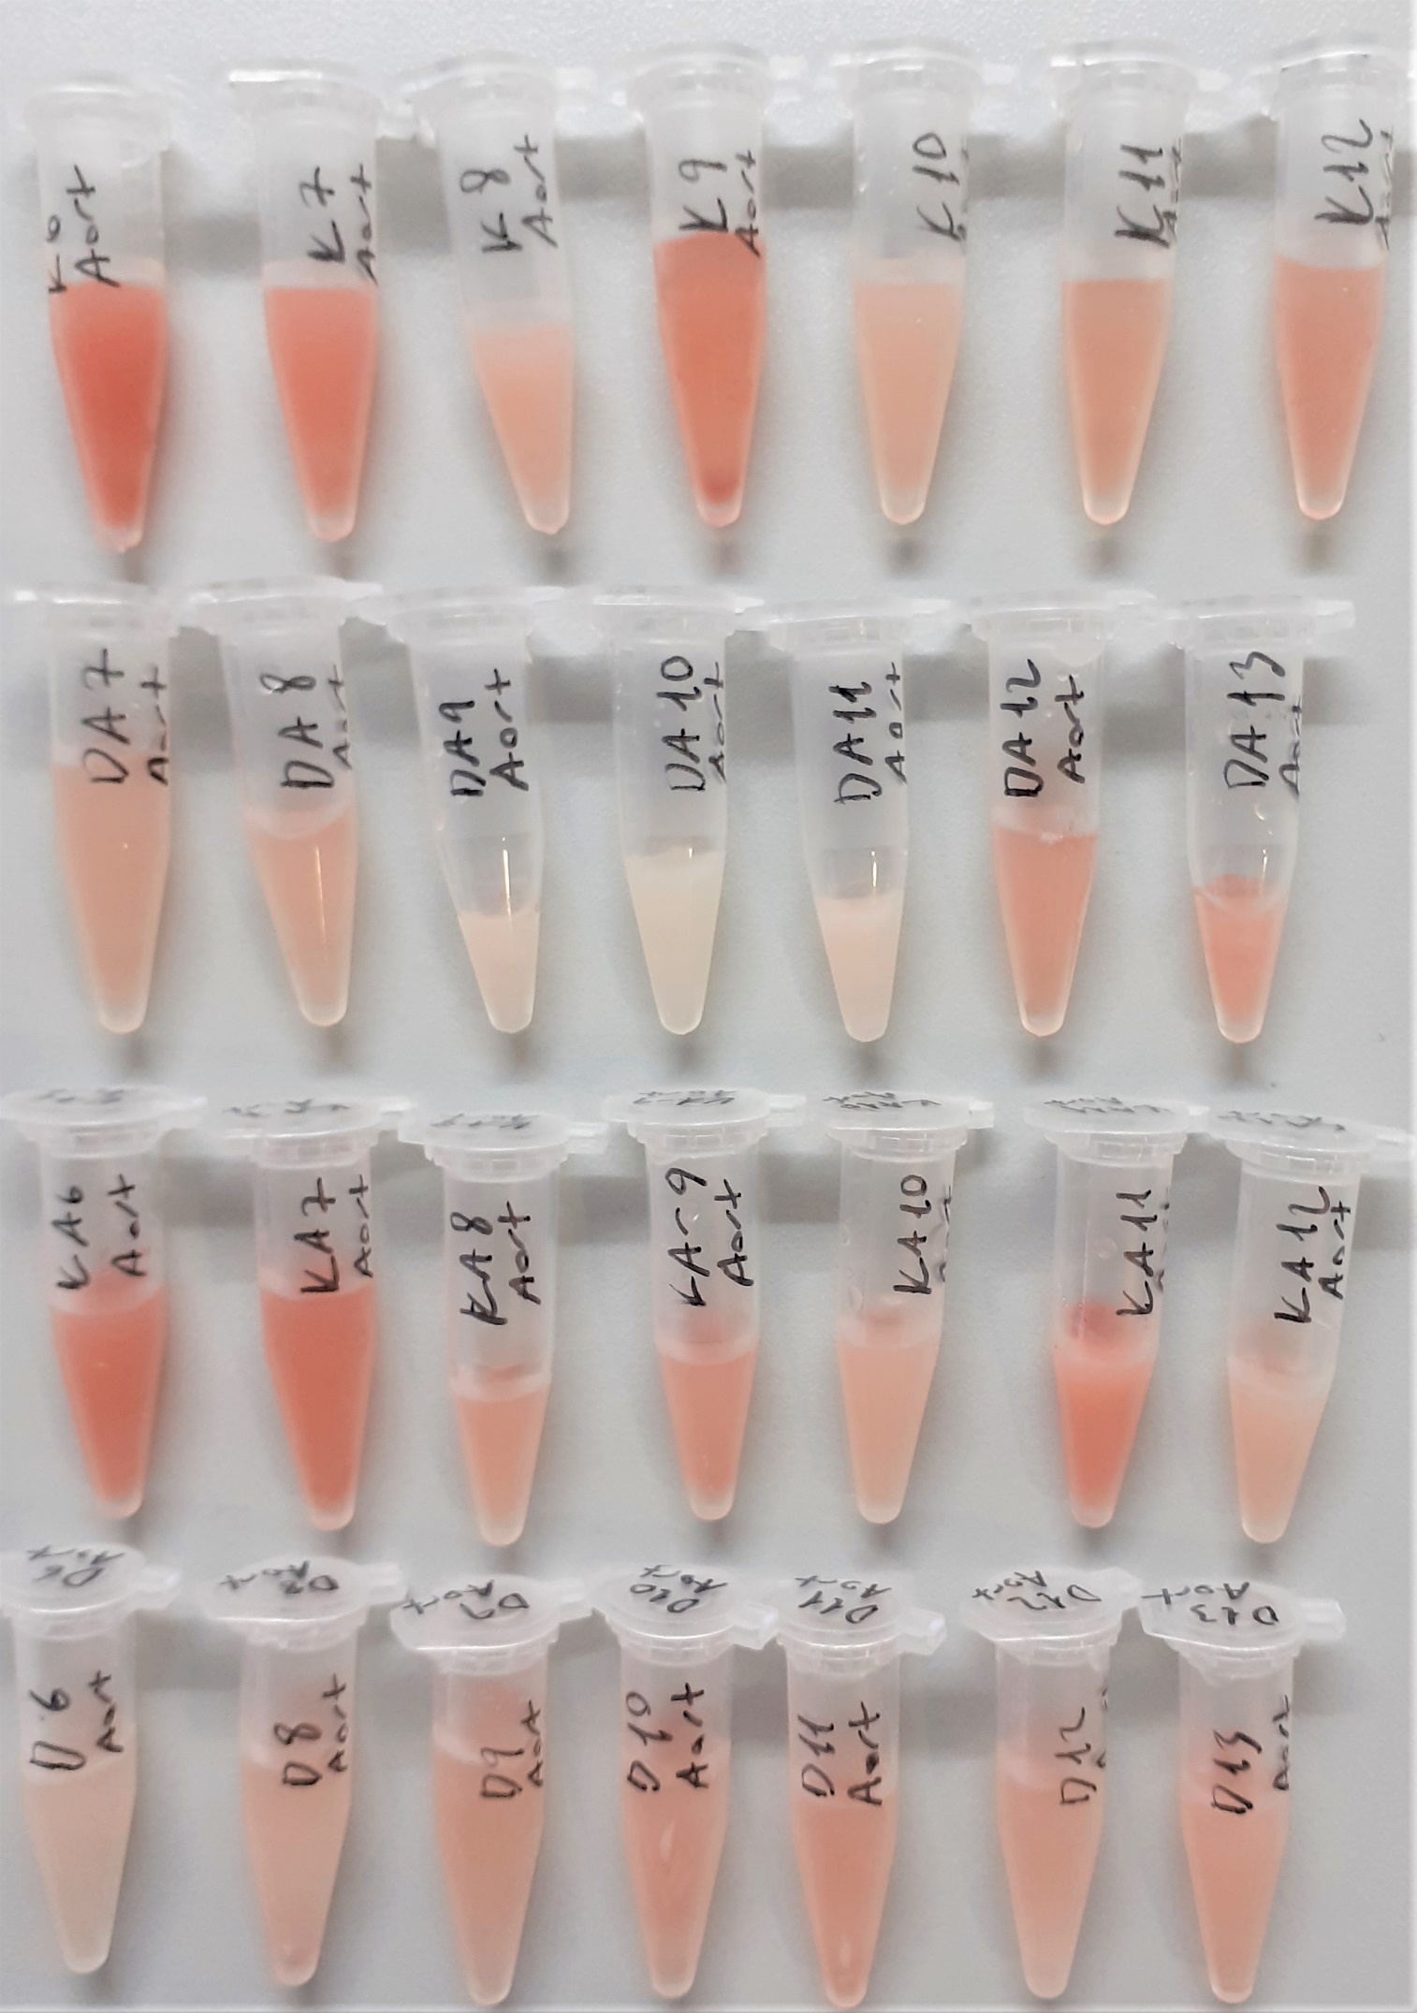
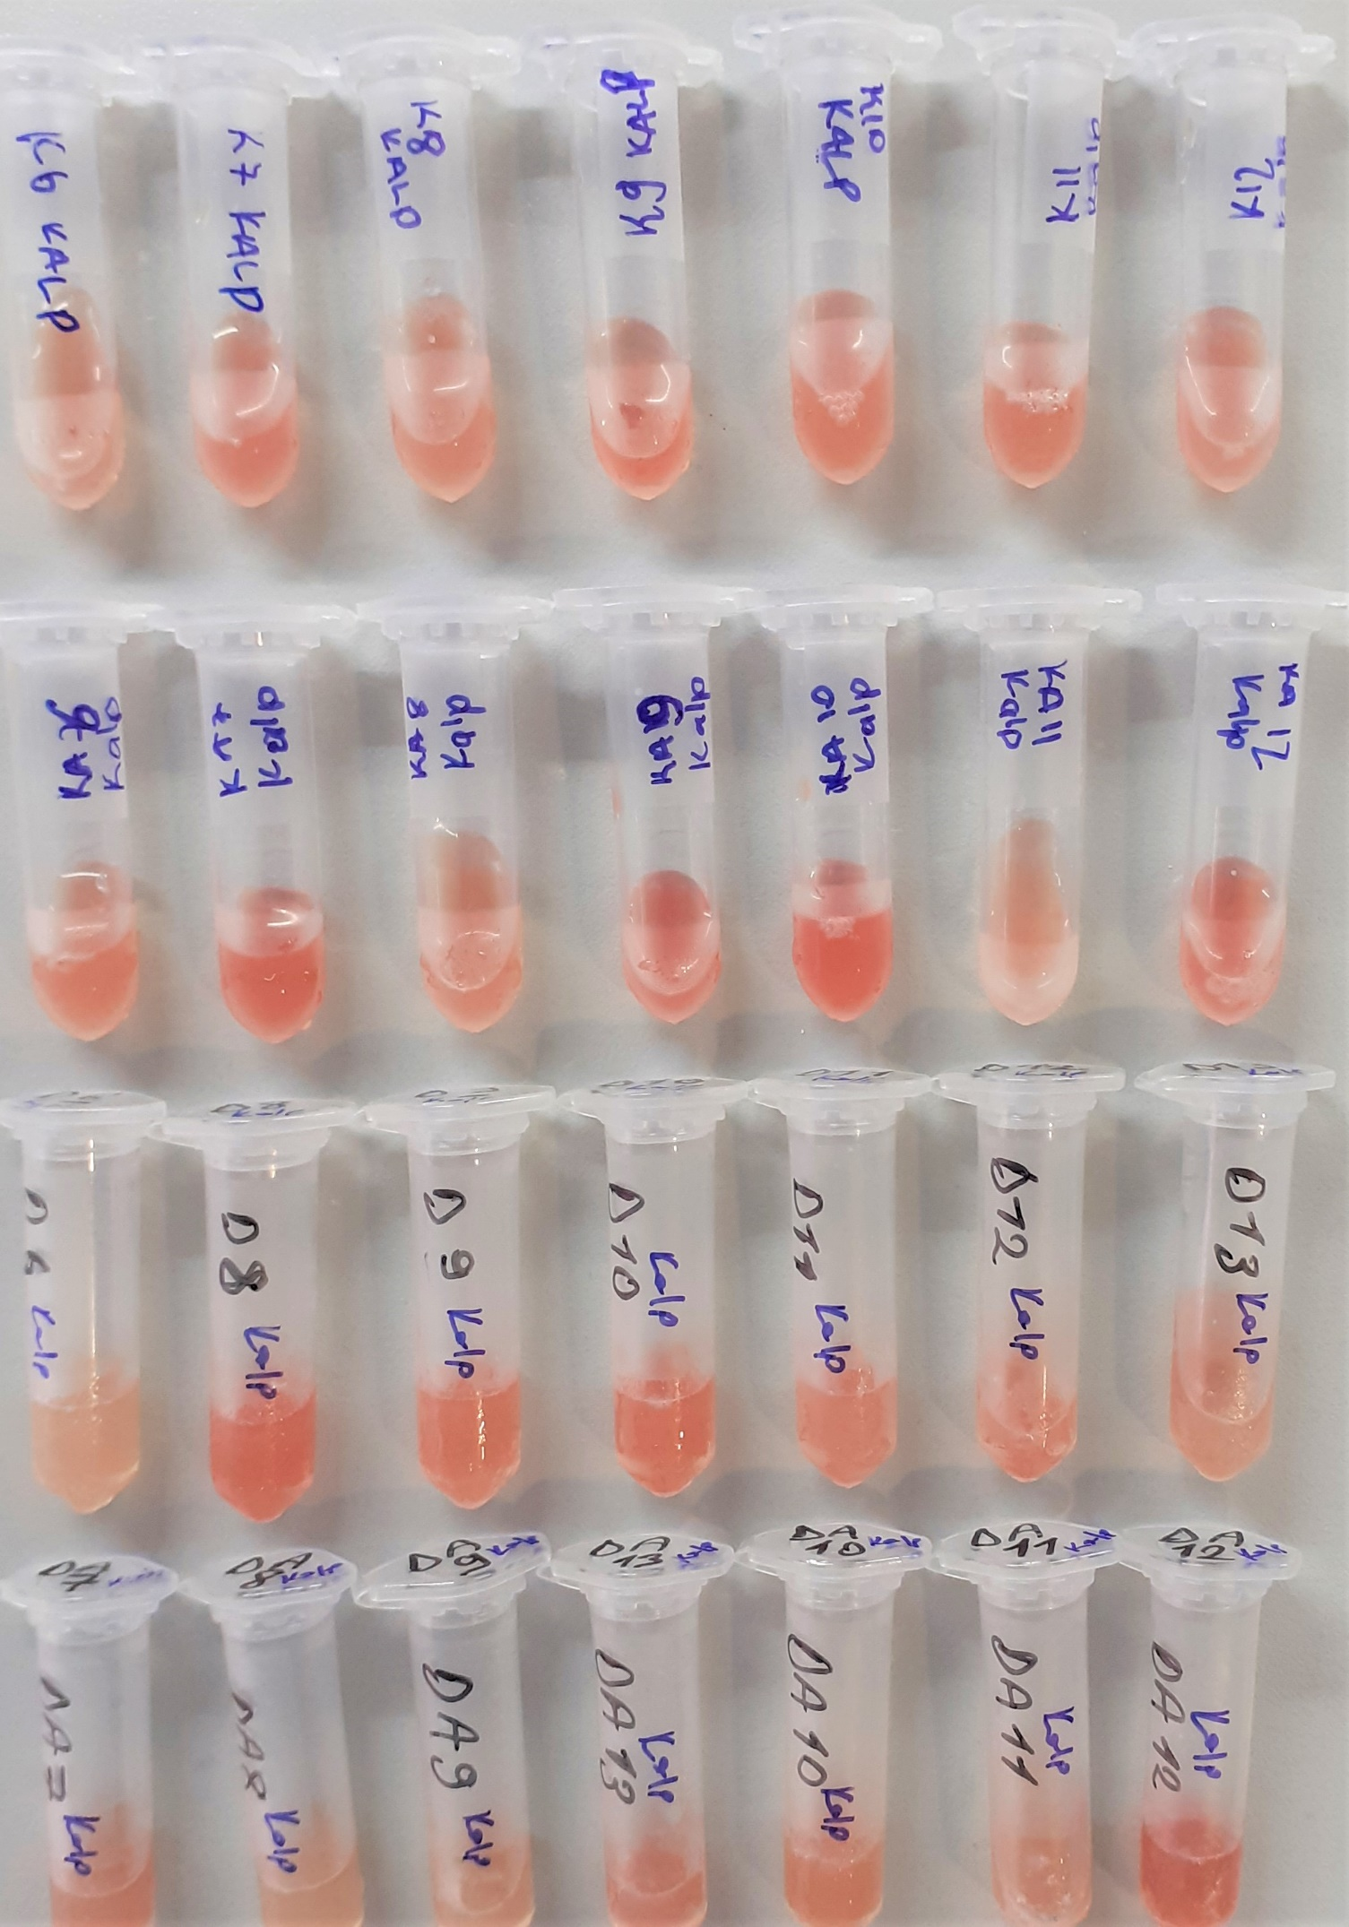
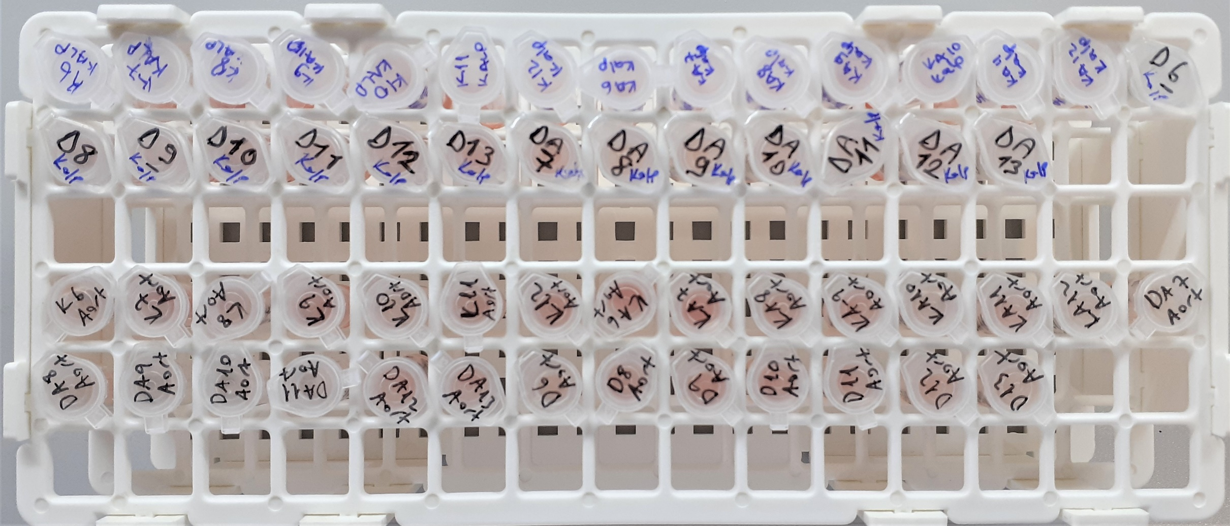
Numune Adı | TAS(mmol/L) | TOS (µmol/L) | OSI | PON(U/L)
KALP(GRUP-K)-6 | 1.83 | 14.64 | 0.800 | 42
KALP(GRUP-K)-7 | 1.97 | 18.8 | 0.954 | 38
KALP(GRUP-K)-8 | 1.88 | 15.5 | 0.824 | 42
KALP(GRUP-K)-9 | 1.65 | 19.02 | 1.153 | 9 | Bu çalışmada "Relassay" marka kitler kullanılmıştır.
KALP(GRUP-K)-10 | 1.82 | 17.57 | 0.965 | 60 | TAS Kat.No: RL0017
KALP(GRUP-K)-11 | 1.79 | 16.89 | 0.944 | 41 | TOS Kat.Not: RL0024
KALP(GRUP-K)-12 | 1.68 | 17.6 | 1.048 | 50 | PON-1: RL0031
KALP(GRUP-KA)-6 | 1.85 | 16.4 | 0.886 | 37 | Kullanılan cihaz: Mindray marka BS300 model tam otomatik biyokimya cihazı
KALP(GRUP-KA)-7 | 1.92 | 23.23 | 1.210 | 34
KALP(GRUP-KA)-8 | 1.64 | 15.53 | 0.947 | 48
KALP(GRUP-KA)-9 | 2.03 | 24.41 | 1.202 | 37
KALP(GRUP-KA)-10 | 1.84 | 24.78 | 1.347 | 39
KALP(GRUP-KA)-11 | 1.92 | 17.66 | 0.920 | 10
KALP(GRUP-KA)-12 | 1.81 | 23.51 | 1.299 | 48
KALP(GRUP-D)-6 | 1.71 | 10.17 | 0.595 | 61
KALP(GRUP-D)-8 | 1.92 | 20.37 | 1.061 | 31
KALP(GRUP-D)-9 | 1.78 | 16.66 | 0.936 | 27
KALP(GRUP-D)-10 | 1.96 | 19.5 | 0.995 | 69
KALP(GRUP-D)-11 | 1.98 | 17.17 | 0.867 | 52
KALP(GRUP-D)-12 | 1.98 | 16.59 | 0.838 | 36
KALP(GRUP-D)-13 | 1.7 | 13.95 | 0.821 | 24
KALP(GRUP-DA)-7 | 1.93 | 12.86 | 0.666 | 111
KALP(GRUP-DA)-8 | 1.74 | 9.66 | 0.555 | 28
KALP(GRUP-DA)-9 | 2 | 12.91 | 0.646 | 37
KALP(GRUP-DA)-10 | 1.98 | 14.33 | 0.724 | 49
KALP(GRUP-DA)-11 | 1.95 | 14.31 | 0.734 | 40
KALP(GRUP-DA)-12 | 1.82 | 20.39 | 1.120 | 29
KALP(GRUP-DA)-13 | 2.01 | 17.08 | 0.850 | 37
AORT(GRUP-K)-6 | 1.69 | 24.91 | 1.474 | 5
AORT(GRUP-K)-7 | 1.31 | 19.21 | 1.466 | 20
AORT(GRUP-K)-8 | 1.62 | 10.89 | 0.672 | 8
AORT(GRUP-K)-9 | 1.47 | 19.55 | 1.330 | 7
AORT(GRUP-K)-10 | 1.27 | 9.98 | 0.786 | 4
AORT(GRUP-K)-11 | 1.36 | 11.09 | 0.815 | 7
AORT(GRUP-K)-12 | 1.39 | 12.26 | 0.882 | 0
AORT(GRUP-KA)-6 | 1.49 | 21.27 | 1.428 | -2
AORT(GRUP-KA)-7 | 1.44 | 17.44 | 1.211 | 7
AORT(GRUP-KA)-8 | 1.47 | 15.89 | 1.081 | 10
AORT(GRUP-KA)-9 | 1.44 | 19.05 | 1.323 | 16
AORT(GRUP-KA)-10 | 1.29 | 11.53 | 0.894 | 22
AORT(GRUP-KA)-11 | 1.69 | 19.75 | 1.169 | 24
AORT(GRUP-KA)-12 | 1.34 | 11.55 | 0.862 | 27
AORT(GRUP-DA)-7 | 1.31 | 10.01 | 0.764 | 10
AORT(GRUP-DA)-8 | 1.24 | 11.29 | 0.910 | 14
AORT(GRUP-DA)-9 | 1.27 | 6.69 | 0.527 | 15
AORT(GRUP-DA)-10 | 1.6 | 6.54 | 0.409 | 6
AORT(GRUP-DA)-11 | 1.56 | 10.57 | 0.678 | 0
AORT(GRUP-DA)-12 | 1.69 | 16.96 | 1.004 | 42
AORT(GRUP-DA)-13 | 1.29 | 17.55 | 1.360 | 4
AORT(GRUP-D)-6 | 1.58 | 8.89 | 0.563 | 10
AORT(GRUP-D)-8 | 1.51 | 11.17 | 0.740 | 28
AORT(GRUP-D)-9 | 1.58 | 11.56 | 0.732 | 1
AORT(GRUP-D)-10 | 1.44 | 12.09 | 0.840 | 13
AORT(GRUP-D)-11 | 1.48 | 14.26 | 0.964 | 14
AORT(GRUP-D)-12 | 1.55 | 12.28 | 0.792 | 2
AORT(GRUP-D)-13 | 1.47 | 14.06 | 0.956 | 31

